Sheet2
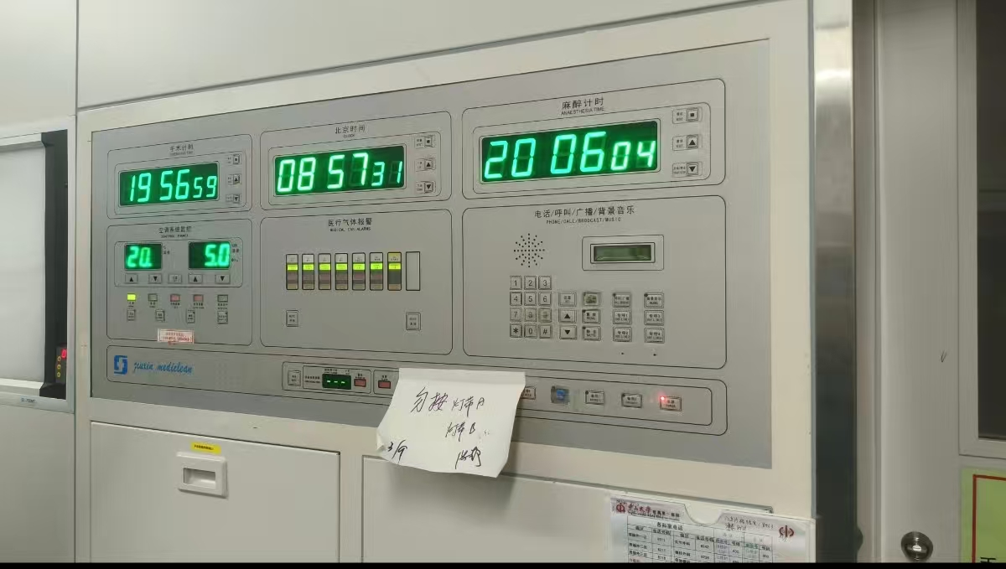
手术一区、烧伤科手术室控制屏主板更换报价清单
序号 | 项目 | 品牌 | 规格型号 | 数量 | 单位 | 单价（元） | 金额（元） | 备注
1 | 控制板 | 恒朗 | DDC-H | 1 | 块 |  | 0.00 | 功能：照明及无影灯DDC-H控制开关板（手术一区15房）
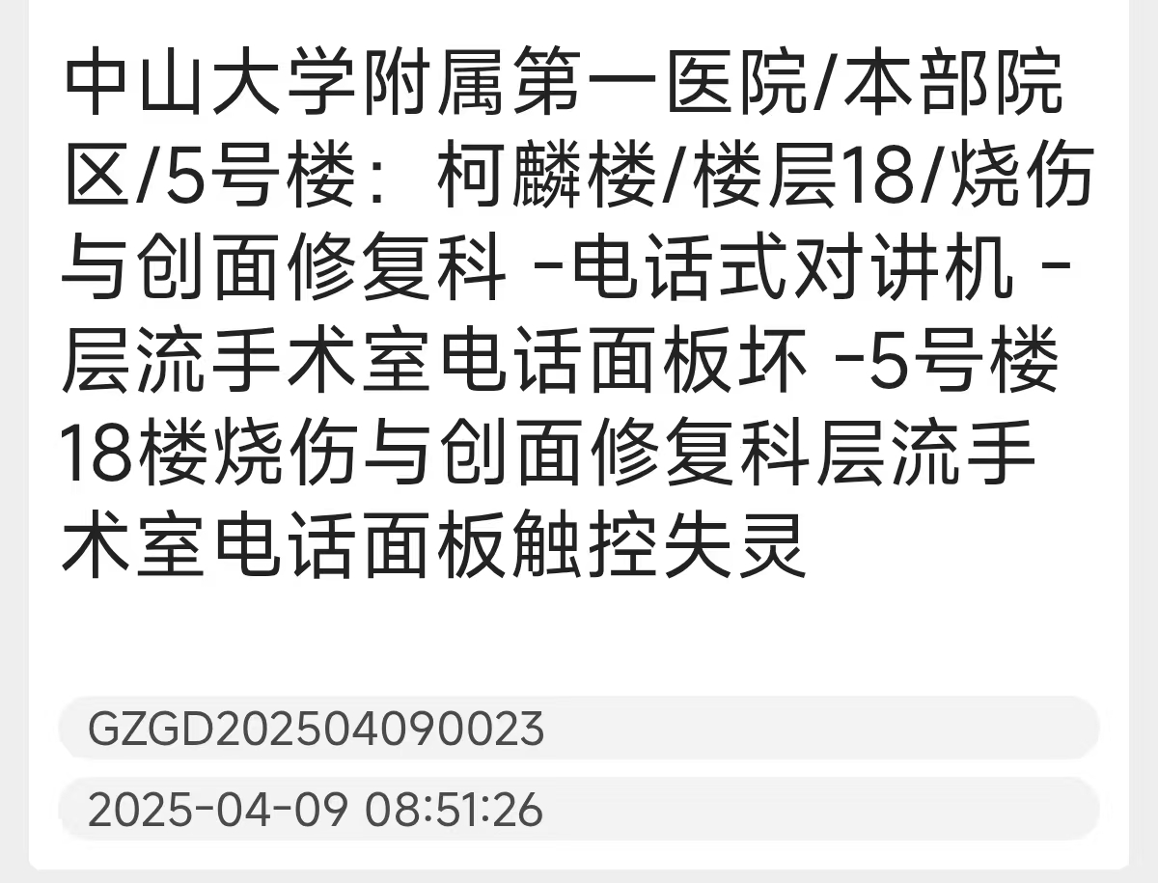
2 | 电话通讯板 | 恒朗 | HL-TELL-J07 | 2 | 块 |  | 0.00 | 手术一区6房、烧伤科手术室
3 | 调试费 |  |  | 1 | 项 |  |  |  | 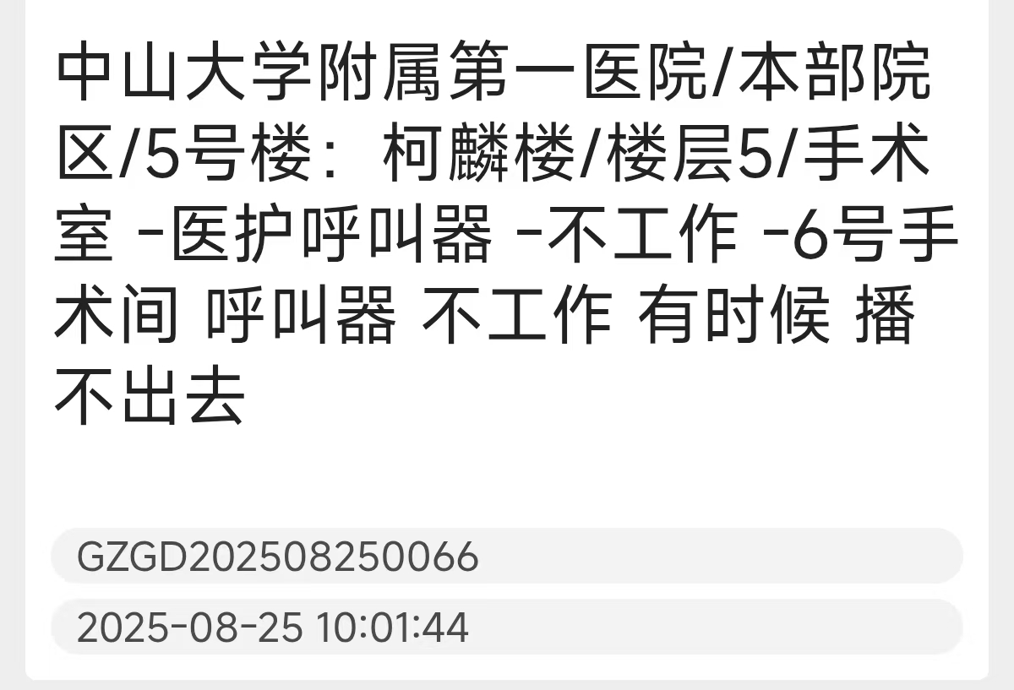
4 | 合计（含税） |  |  |  |  |  | 0.00
备注： 1.综合单价报价，含税； 2.通过验收后，质保一年； 3.限价1.5万元，超出限价报价无效；

报价单位（盖章）：
联系人及联系电话：

